Java・Eclipse基礎
Eclipce勉強
 | ■参考
 |  | ▼Spring Boot 公式ドキュメント |  |  |  | https://spring.pleiades.io/spring-boot/

 | ■知識
 |  | ▼src/main/javaというのはフォルダの構成を表している？
 |  |  | ・パッケージ構成を表している

 |  | ▼Spring Boot ⇒ Spring Starter Projectとは？
 |  |  | ・Springフレームワークを簡単に扱えるようにしたフレームワーク
 |  |  |  | ▼何が簡単？
 |  |  |  |  | ⇒煩雑な設定用のXMLファイルが既に設定してくれてある（WEBアプリケーションの作成に必要な最低限の設定がしてくれてある）

 |  | ▼アプリケーションとjarファイルの関係性を知りたい
 |  | ⇒そもそも、jarファイルとは？
 |  | ★Javaで書かれたプログラムをまとめた圧縮ファイルの形式
 |  | 構成要素：コンパイルされた.classファイル、依存関係（SpringやHibernate等の他のライブラリ）、メタデータ（実行方法や依存関係を示したMANIFEST.MF）
 |  | 役割：Javaプログラムを配布、実行が可能な単位にまとめる
 |  | 他のプログラムで利用するライブラリとしても機能する
 |  | 実行可能な場合、プロジェクト全体を実行する
 |  | 利点：プロジェクト全体を一つのファイルにまとめるため、持ち運びやデプロイが簡単
 |  | 必要な依存関係を組み込むことで、動作環境の整備を簡略化できる
 |  | イメージ：一つのプロジェクトをコンパクトにまとめた「完成品」

 |  | ▼WEBコンテナとは？
 |  |  | ★WEBアプリケーションを動かすための箱
 |  |  | ・実は、ソースコードだけではHTTPリクエスト処理ってできない
 |  |  | ・これをできるようにするための仕組みを提供しているのがWEBコンテナ
 |  |  | ・主な機能：「/home」等のリクエストURLを解釈し、対応するプログラムを呼び出す
 |  |  | Servletを動かす（Servlet：Javaアプリで使用される基本的な仕組みのこと）
 |  |  | ・代表例：Tomcat

 |  | ▼WEBコンテナが組み込まれたjarファイルとは？
 |  |  | ★SpringBootを使うと、WEBコンテナをアプリケーションの一部として組み込める
 |  |  | ・これにより、アプリケーションをJARファイルとして配布すると、WEBコンテナを別途インストールせず
 |  |  | WEBアプリが動かせるようになる
 |  |  | ※通常はWEBコンテナに対してアプリケーション資源をデプロイして動かす

 |  | ▼従来のWEBアプリケーションデプロイの手順
 |  |  | ①WEBコンテナを独立して動かす（Tomcat等）
 |  |  | ②アプリケーション資源（WARファイル）をTomcatにデプロイ
 |  |  | ③Tomcatを起動してアプリケーションを動かす

 |  | ▼WARファイルとは
 |  |  | ・Javaアプリのデプロイに使うファイル形式の1つ
 |  |  | ・WEBアプリのデプロイはWARファイル形式
 |  |  | ・WARファイルに含まれる資源は、専用のソフトで解凍することが可能

 |  | ▼JARファイルとは
 |  |  | ・複数Javaクラス、それに関するメタデータファイル、テキストやイメージファイル等を一つのファイルに統合したファイル形式
 |  |  | ・一つのファイルに統合することで、Javaアプリケーション資源の配布等が簡単になる

 |  | ▼EARファイルとは
 |  |  | ・J2EEサーバ上にアプリケーションをデプロイするのに適した形式

 |  | ▼J2EEサーバーとは
 |  |  | ・エンタープライズシステム向けのJavaプラットフォーム

 |  | ▼エンタープライズシステムとは
 |  |  | ・企業全体で利用される業務・情報システムのこと
 |  |  | ・大規模だったり、業務等の中核となるシステムに対して充てられる言葉

 |  | ▼Spling Intializerとは
 |  |  | ⇒SpringBootプロジェクトをすばやく作成するためのWEBツール
 |  |  | 必要な依存関係（ライブラリ）を選択し、最小限の設定でプロジェクトのひな形を生成する
 |  |  | これにより、開発者が1から設定を行う手間が省かれる！
 |  |  | →Spring InitializerサービスのエンドポイントのURLにプロジェクトの設定を送ると、
 |  |  | 設定に応じたプロジェクトファイル（Zip形式等）が生成され、クライアント側に返してくれる！！
 |  |  | ※サービスのエンドポイントURL：https://start.spring.io
 |  |  | →必要なSpringBootモジュール（Web Security、Data JPA等）を選んで組み込んでくれる
 |  |  | →ただし、あくまで標準的なフォルダ構成と依存関係設定をしてくれているだけなので、
 |  |  | 必要に応じて設定変更する必要性が出てくることもある

 |  | ▼Spring Starter Projectの初期Wizardの説明
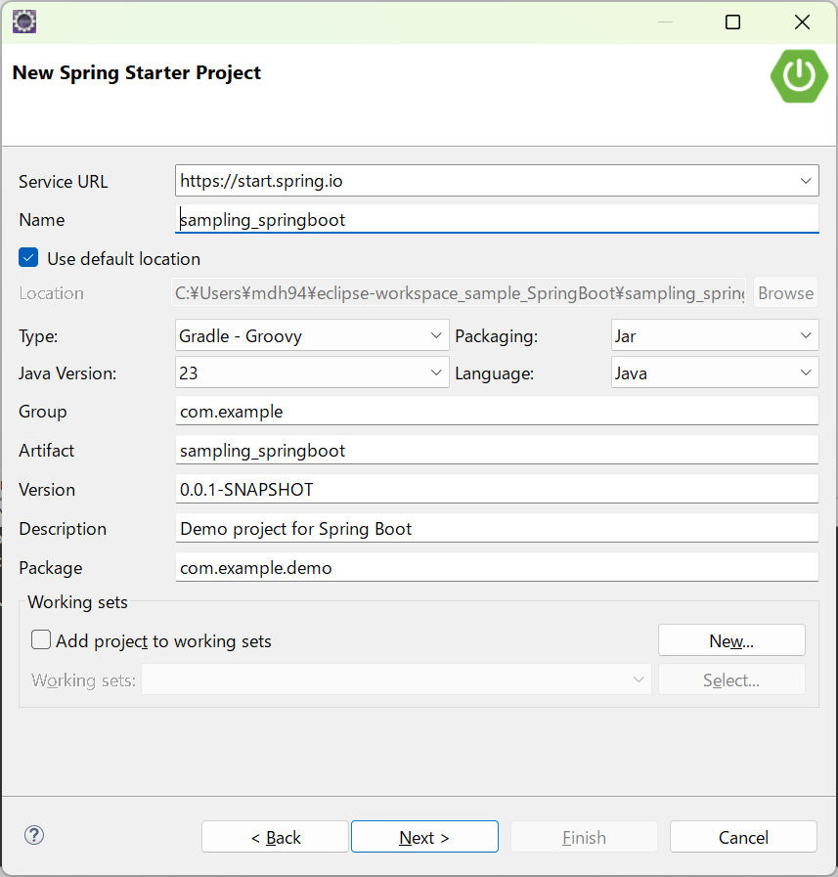

 |  |  |  |  |  |  |  |  | ・・・Spring IntializerのサービスURLを指定する場所。
 |  |  |  |  |  |  |  |  | プロジェクト生成するためにSpring InitializerのAPIを呼び出す必要があるが
 |  |  |  |  |  |  |  |  | そのAPI呼び出しの場所を指定してる。

 |  |  |  |  |  |  |  |  | ・・・Group：このSpring Bootプロジェクトを一意に特定するためのグループIDを指定する場所
 |  |  |  |  |  |  |  |  | 通常はドメイン名を逆にした形式で記述する。
 |  |  |  |  |  |  |  |  | プロジェクト全体を識別する名前空間としての役割も果たす
 |  |  |  |  |  |  |  |  | MavenやGradleでの依存関係管理において、プロジェクトの一意性を保証する

 |  |  |  |  |  |  |  |  | ・・・Artifact：プロジェクトのアーティファクトIDを指定する
 |  |  |  |  |  |  |  |  | これは、プロジェクトの名前に相当し、生成されるアプリケーションの名前として使われる
 |  |  |  |  |  |  |  |  | アプリケーションの実行可能JARファイルやWARファイルの名前として利用される
 |  |  |  |  |  |  |  |  |  | ※Artifact：過去に作られた道具などの物品のこと

 |  |  |  |  |  |  |  |  | ・・・Package：Javaコードのルートパッケージ名を指定する
 |  |  |  |  |  |  |  |  | 通常はGroupとArtifactを組み合わせた値にされる（例：com.example.myapp）
 |  |  |  |  |  |  |  |  | このパッケージ名が、SpringBootアプリケーションのエントリポイントとなるクラスを含む場所として利用される
 |  |  |  |  |  |  |  |  | ※エントリポイントとなるクラス＝通常は@SpringBootApplicationが付与されたクラス

 |  | ▼「プロジェクト識別子」と「名前空間」の違い
 |  |  | ・プロジェクト識別子：プロジェクト自体を表すもの。ビルドツールや生成物（JARファイル）等に表れる
 |  |  | ・名前空間：コード内で使用するクラスやパッケージの論理的な区分を提供するためのもの

 |  | ▼ビルドとは
 |  |  | ・コンパイルや、ソースファイルたちから、アプリケーションとして実行可能な形式のファイルを生成すること

 |  | ▼Gradleでできること
 |  |  | ・ソースコードのコンパイル
 |  |  | ・必要な外部ライブラリ（依存関係）をインターネットから自動でDL
 |  |  | ・プロジェクトを、一つの実行可能なファイル（JARファイル）にまとめる

 |  | ▼build.gradleファイルのdependencies項目の役割
 |  |  | ・そのプロジェクトに必要な外部のライブラリを指定する場所
 |  |  | ※依存関係（dependencies）を指定する場所
 |  |  | ・ここに書いとくと、Gradleが自動で外部ライブラリをダウンロードしてくれる

 |  | ▼build.gradleファイルのdependencies項目のimplementationとは
 |  |  | ・Gradleにおける依存関係の追加方法の一つ
 |  |  | ・プロジェクトに必要な外部ライブラリを指定するために使う
 |  |  | ・implementationで指定しておくと、そのライブラリをGradleがインターネットからDLしてプロジェクトに追加してくれる

 |  | ▼build.gradleファイルのdependencies項目に指定する、org.springframework.boot:spring-boot-starter-webとは
 |  |  | ・org.springframework.boot：このライブラリがSpring Bootプロジェクトの一部であることを示す
 |  |  | ・spring-boot-starter-web：Spring BootのWEBアプリケーションを作成するためのスターターライブラリ
 |  |  | ⇒上記のスターターライブラリには何が含まれているか？
 |  |  |  | Spring MVC：WEBアプリのリクエスト処理をするための機能
 |  |  |  | Embedded Tomcat：組込み型のTomcatサーバー（＝WEBコンテナ）
 |  |  |  | JSON処理：HTTPレスポンスとしてJSONデータを返すための機能
 |  |  |  | その他の依存関係：WEBアプリを動かすための必要なすべてのライブラリ

 |  |  | ⇒スターターライブラリ指定した時に、Gradleがしてくれること
 |  |  |  | ①spring-boot-starter-webが必要であることを認識
 |  |  |  | ②必要なライブラリをインターネットから自動でダウンロードし、プロジェクトに追加
 |  |  |  | ③ダウンロードしたライブラリをプロジェクトで利用可能な状態にする

 |  | ▼Spring Bootを使ったアプリのコントローラークラスに指定する「@RestContoller」とは
 |  |  | ・Spring MVCでRESTful WEBサービスを作るための特別なコントローラークラス
 |  |  | 特徴①：返却するオブジェクトが常にJSON形式になる
 |  |  | 特徴②：HTTPメソッド（GET,POST,PUT,DELETE）に応じたリクエストを定義可能
 |  |  | ⇒このアノテーションを使うことで、簡単にAPIを作れる！！

 |  | ▼application.propertiesとは（SpringBootプロジェクトフォルダの「src/main/resources」に自動配置されている）
 |  |  | ・Spring Bootアプリケーションの設定ファイル
 |  |  | ・アプリケーションの挙動を制御するためのファイル
 |  |  | ・記載されている内容の例：接続するデータベースや、サーバをどのポート番号で起動するか の指定

 |  | ▼application.propertiesのspring.datasource.url=jdbc:sqlite:sales.dbとは
 |  |  | ・そのアプリケーションが使用するデータベースの場所を指定するための記述
 |  |  | ・sales.dbというSQLiteデータベースファイルを指定している
 |  |  | ・「jdbc:sqlite:」という記述は、SQLiteデータベースに接続するためのフォーマット（URL形式）
 |  |  | ・アプリケーションが起動すると、カレントディレクトリにsales.dbファイルがあれば接続し、なければ新規作成する

 |  | ▼アプリケーション観点から見る「カレントディレクトリ」とは
 |  |  | ・アプリケーションが起動されるときの「基準となるフォルダ」のこと
 |  |  | ・ファイルの読み書きを行う場合、このカレントディレクトリが基準になる
 |  |  | 例：アプリケーションの実行コマンドjava -jarを実行した時点での現在位置がカレントディレクトリとなる

 |  | ▼application.propertiesのspring.datasource.driver-class-name=org.sqlite.JDBCとは
 |  |  | ・DB接続に使用する「ドライバ」を指定する記述
 |  |  | ・上記記述の場合、SQLite用のJDBCドライバ（org.sqlite.JDBC）を使う設定
 |  |  | ⇒これでSpringBootがSQLiteを正しく操作できるようになる

 |  | ▼application.propertiesのspring.jpa.database-platform=org.hibernate.dialect.SQLiteDialectとは
 |  |  | ・DBに合わせたSQLの書き方（方言的なもの）を指定する記述
 |  |  | ・この場合、Spring Bootで使われるORMツールであるHibernateが、SQLite用の方言を使うように指定している
 |  |  | ⇒これでSQLite用のSQL文が生成され、正しくデータを読み書きできるようになる

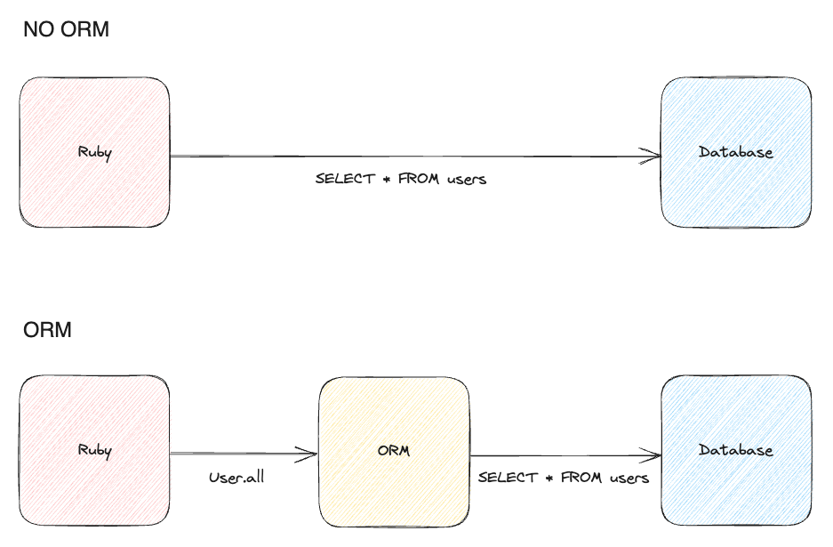
 |  | ▼ORMツールとは
 |  |  | ・オブジェクト指向プログラムと、リレーショナルデータベースを結び付けるためのツールのこと。 |  |  |  | ・・・・・・・・・・・・ | ※こういうこと⇒
 |  |  | ・これがあることにより、データベースをより直観的に操作できる
 |  |  | ・従来は、データベース操作をしようと思うとSQLの知識が必要だったが、
 |  |  | ・ORMを使うことでプログラミング言語内でのオブジェクト操作と同様に扱えるようになる
 |  |  | ※Object-Relational Mapping

 |  | ▼application.propertiesのspring.jpa.hibernate.ddl-auto=updateとは
 |  |  | ・アプリケーション起動時に、DBのテーブル構造をどうするか指定する記述
 |  |  | ・updateを指定することで、既存のデータベースのテーブルを自動で更新する
 |  |  | ⇒これにより、アプリケーションのエンティティ（Javaクラス）に基づき、必要なテーブルやカラムがDBに追加される
 |  |  | ＝新しいエンティティが追加されると、そのエンティティ用のテーブルが自動生成される

 |  | ▼Thymeleafとは
 |  |  | ・Javaで書かれたWEBアプリケーションのテンプレートエンジン
 |  |  | ・役割：HTMLファイルの作成と操作（サーバーサイドでデータを加工し、それをHTMLに埋め込んでWebページ生成できる）
 |  |  | SpringBootと簡単に結合でき、コントローラで処理したデータをThymeleafのテンプレートに渡せる
 |  |  | レスポンスとしてのHTML生成（ユーザーがブラウザで見るWebページを作る）
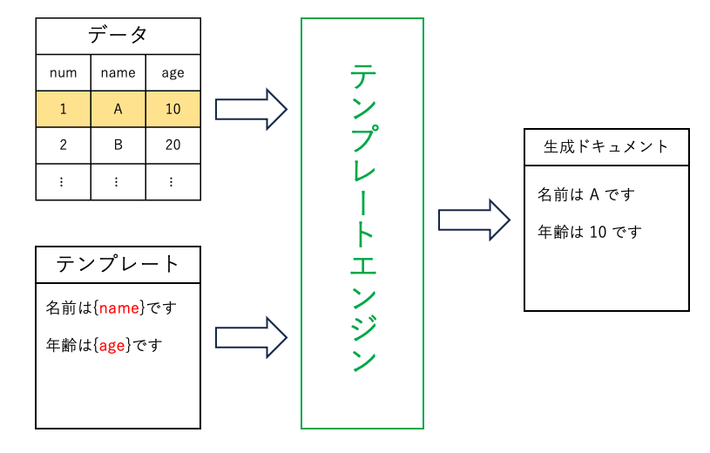
 |  | ▼テンプレートエンジンとは |  |  |  |  |  |  |  |  | ・・・・・・・・⇒これ
 |  |  | ・動的なHTMLを生成する仕組みのこと
 |  |  | ・プログラム内のデータを埋め込んだり、条件分岐やループ処理で、HTMLを動的に構築できる

 |  | ▼javax.persistenceとは
 |  |  | ・JPAに属しているパッケージの一つ
 |  |  | ・関係データベースのデータを扱うJavaアプリケーション開発のためのフレームワーク

 |  | ▼JPAとは
 |  |  | ・Java Persistence API
 |  |  | ・データベースと連携するためのJavaの標準ライブラリ
 |  |  | ・Java SEに含まれておらず、別途ライブラリとして追加する必要がある
 |  |  | ⇒プロジェクトにJPAライブラリが追加されていないと、エラーになるので注意（Gradleの場合、下記記述をbuild.gradleに追記必要）
 |  |  |  | implementation 'jakarta.persistence:jakarta.persistence-api:3.1.0'
 |  |  |  | implementation 'org.springframework.boot:spring-boot-starter-data-jpa'
 |  |  | ※Persistence ：持続性、存続すること

 |  | ▼Hibernate（ハイバネート）とは
 |  |  | ・JavaプログラミングのためのO/Rマッピング（オブジェクト関係マッピング。ORM）のためのライブラリ
 |  |  | ・Javaオブジェクトとデータベースのテーブルをマッピングする

 |  | ▼JpaRepositoryとは
 |  |  | ・Springフレームワークの一部で、データベース操作を簡単に行うためのインターフェース（Spring Data JPAが提供している）
 |  |  | ・SQLを手書きせず、リポジトリインターフェースを作成するだけで、基本的なDB操作が利用可能になる。
 |  |  | 例：save()、findAll()等

 |  | ▼JpaRepositoryの継承階層
 |  |  | ・Repository：Spring Dataの基本的なりポジトリマーカーインターフェス。CRUD操作を提供するための基盤
 |  |  | ・CrudRepository：CRUD操作を提供するインターフェース
 |  |  | ・PagingAndSortingRepository：ページングとソート機能を提供してくれる

 |  | ▼JpaRepositoryの使い方
①エンティティクラスの作成（Userとか）
②リポジトリインターフェースの作成
import org.springframework.data.jpa.repository.JpaRepository;
//User：エンティティクラス、Long：エンティティのIDの型
public interface UserRepository extends JpaRepository<User, Long> {
}
③UserRepositoryを使ったDB操作の実行
@Component
public class DatabaseExample {
@Bean
CommandLineRunner demo(UserRepository repository) {
return args -> {
// データの作成
repository.save(new User(null, "Alice", 30));
repository.save(new User(null, "Bob", 25));
// IDで検索
User user = repository.findById(1L).orElseThrow(() -> new RuntimeException("Not Found"));
System.out.println("Found: " + user.getName());
};
}
}

 |  | ▼src/main/java と src/main/resources の使い分けは
 |  |  | ・src/main/java：Javaコード（アプリケーションロジック）を配置する場所
 |  |  | ・src/main/resources：Java以外のリソースファイル（補助ファイル）を配置する場所
 |  |  | →Javaのパッケージ構造には含まれない。が、クラスパスに含まれるため、コードからアクセス可能

 |  | ▼WEBアプリケーションコードが実行される順序
 |  |  | ①メインクラスのmainメソッド
 |  |  |  | このmainメソッドの中にSpringApplication.runというSpringBootアプリケーションのエンドポイントが指定されており
 |  |  |  | Embedded Web Server（Tomcat等）が初期化され、リクエストの待機状態になる

 |  |  | ②DispatcherServletの動作
 |  |  |  | SpringBootは、内部でDispatcherServletを使ってリクエストを処理する
 |  |  |  | リクエスト処理順序は下記
 |  |  |  |  | 1.リクエスト受信 → DispatcherServletに渡される
 |  |  |  |  | 2.ハンドラマッピングの解決（どのコントローラメソッドがリクエストを処理するかを決定する。）
 |  |  |  |  | URLパス（”/index”等）に基づき、適切なコントローラメソッドが選択される

 |  |  | ③コントローラメソッドの呼び出し
 |  |  |  | 選択されたコントローラメソッドが実行される

 |  |  | ④リポジトリとDBのやりとり
 |  |  |  | コントローラー内でリポジトリが呼び出される
 |  |  |  | リポジトリがDBに対してクエリを実行する

 |  |  | ⑤ViewResolverによるレスポンスのレンダリング
 |  |  |  | コントローラメソッドの戻り値としてテンプレート名が返されると、SpringのViewResolverがテンプレートを解決し、HTMLを生成する
 |  |  |  | 例：listProductsメソッドの戻り値がIndexの場合
 |  |  |  |  | src/main/resources/templates/index.htmlを返す

 |  | ▼SpringBootのテンプレートエンジンのデフォルト設定
 |  |  | ・テンプレートファイルの場所：src/main/resources/templates/
 |  |  | ・ファイル拡張子：html
 |  |  | ※application.propertiesにてテンプレートの場所を変更することも可能
 |  |  |  | spring.thymeleaf.prefix=classpath:/custom_templates/
 |  |  |  | ※classpath:プロジェクトのクラスパス、custom_templates:テンプレートを探すディレクトリ

 |  | ▼Embedded Web Serverとは
 |  |  | ・アプリケーションに組み込まれたWEBサーバーのこと
 |  |  | ・外部に独立したWEBサーバーをインストールせず、アプリケーション自体がWEBサーバーとして動作する
 |  |  | ・SprintBootはこの機能がデフォルトで用意され、Tomcat、Jetty、Undertow等のサーバが利用される
 |  |  | ⇒アプリケーションを実行するだけでサーバが起動する
 |  |  | アプリケーションを起動すると、自動で組み込みサーバが起動し、指定したポートでリクエストを受け付けるようになる
 |  | ※Embedded：組み込み

 |  | ▼リクエストパラメータとは
 |  |  | ・APIリクエストを送る際に利用されるパラメータ全般のこと

 |  | ▼Spring Bootにおける、コントローラ呼び出しの流れ（どのコントローラが呼び出されるか）
 |  |  | ⓪SpringBootアプリケーション起動すると、組み込みのWEBコンテナ（Tomcat等）が起動する。
 |  |  | これが、起動後にHTTPリクエストを待機する
 |  |  | ①HTTPリクエストがやってくると、「登録されたコントローラ」＝＠RestControllerか＠Controllerが付加されたクラスをSpringがスキャンする
 |  |  | ⇒リクエストを処理するエンドポイントとして管理される
 |  |  | ②リクエストの振り分け（ルーティング）がされる
 |  |  | ＠RequestMappingかその派生アノテーション（＠GetMapping、＠PostMapping等）がメソッドに付加されているので
 |  |  | HTTPリクエストの内容に合わせてメソッドが呼び出される

 |  | ▼DispatcherServletとは
 |  |  | ・Spring MVCアーキテクチャにおいて、リクエストのルーティングの母体となるもの
 |  |  | ・WebコンテナからHTTPリクエストを受け取り、リクエスト情報をもとに適切なコントローラメソッドを選択
 |  |  | ⇒コントローラメソッドを実行し、レスポンスをクライアントに返す

 |  | ▼べき等性とは
 |  |  | ・何度も同じ処理を実行しても、結果が変わらない性質のこと
 |  |  | ・例：abs(-100) = abs(abs(-100))
 |  |  | →何度absメソッドにabsメソッドの結果を渡しても、その結果は100で変わらない

 |  | ▼javacコマンド
 |  |  | ・Javaソースコードを、Javaバイトコード（中間コード）にコンパイルするためのコマンド
 |  |  | ※こうすることで、どんな環境でもJVMさえ導入すれば中間コード⇒機械語に変換して実行できる
 |  |  | ・このコマンド実行時は、対象ファイルを指定する必要があるため、「XXX.java」と、拡張子まで指定する必要がある
 |  |  | ・ディレクトリ内のjavaソースコードを一気にコンパイルするにはjavac src/sample/*.javaとアスタリスクで指定する
 |  |  | ・オプション群
 |  |  |  | -d:クラスファイルの配置先を指定する

 |  | ▼javaコマンド
 |  |  | ・Javaアプリケーション実行のためのコマンド
 |  |  | ・オプション群
 |  |  |  | -cp：クラスパスを指定する

 |  | ▼クラスパスとは
 |  |  | ・JVMがクラスファイルやその他のソースファイルを検索する時に使うパス
 |  |  | ・javaコマンドで-cpを指定すると、そのフォルダを対象にJVMが対象コードを探して実行してくれる
 |  |  | ※Eclipseで、Javaプロジェクトをビルド（コンパイル等）する時に、必要なクラスやプロパティファイルがディレクトリ、jarファイル等のライブラリなどの場所のこと

 |  | ▼defalut packageとは
 |  |  | ・パッケージが明示的に宣言されていない場合に使われる無名パッケージのこと

 |  | ▼クラスパスが指定しない場合の挙動
 |  |  | ・クラスパス指定しないでjavaコマンド実行すると、デフォルトのクラスパス（現在の作業ディレクトリ）をルートディレクトリとして認識する
 |  |  | ⇒ルートディレクトリからのフォルダ階層は、パッケージ名として「.」でつないで指定する必要があるので注意！！
 |  |  |  | 例：src/com/sample/SampleImpl.class というフォルダ構造の場合、srcディレクトリがカレントディレクトリの場合、実行コマンドはjava com.sample.SampleImpl

 |  | ▼Singletonとは
 |  |  | ・常にその数が一つであるインスタンスのこと
 |  |  | ・作り方：
 |  |  | →コンストラクタはprivateで修飾する（他クラスからインスタンス生成されないために）
 |  |  | →当該クラスのインスタンスを取得できる用のgetterを用意する（かつ、staticにする）

 |  | ▼@RequestParamの注意点
 |  |  | ・HTTPリクエストパラメータを、当該メソッドの引数にバインドするアノテーションだが、この時、リフレクションという仕組みを使って動的に引数名を取得しようとする
 |  |  | しかし、Javaのコンパイラは、メソッドの引数名をバイトコードに含めない という仕様であるため
 |  |  | そのまま使用しても「リクエストパラメータの中で、どのパラメータ値をバインドすれば良いのか分からない」という状態が発生する
 |  |  | →解決策として、「@RequestParam("name") String name」のような形で、受け取るリクエストパラメーター名を指定する必要がある
 |  |  | ※リフレクションの仕組みを使わない通常のJavaアプリケーションであれば、「引数名」ではなく、引数の位置や型の情報をスタックやレジスタに保存し
 |  |  | 位置や引数経由で引数の値を取得するため問題なく動作する

 |  | ▼リフレクションとは
 |  |  | ・Reflection
 |  |  | ・Javaプログラムが、実行時にクラスやオブジェクトの構造（メソッド・フィールド・引数 等）を動的に解析する仕組み

 |  | ▼バリデーションとは
 |  |  | ・入力された値が正しい値かを検証する行為・処理のこと

 |  | ▼tasks.withTypeとは
 |  |  | ・特定の種類のタスクに対して、まとめて設定を適用したいときに使う記述
 |  |  | 例：Javaコンパイルに関する設定は、全てのJavaコンパイルタスクに共通で適用する」みたいなことができる
 |  |  | ・特定の種類（Type）のタスクにまとめて設定適用する時に使う
 |  |  | 例：tasks.withType(JavaCompile){options.encoding = 'UTF-8'}
 |  |  |  | ⇒上記コードの実施事項
 |  |  |  | ①Gradleプロジェクト内でJavaCompile型のタスクを全て探す
 |  |  |  | 例：compileJavaやcompileTestJava等のJavaソースコードをコンパイルするタスク
 |  |  |  | ②{}内のタスク詳細を実行する
 |  |  |  | ③options.encoding = 'UTF-8'はコンパイル時の文字コードをUTF-8とするオプション

 |  | ▼Gradleにおける「タスク」とは
 |  |  | ・ビルドにおける一つ一つの処理のこと
 |  |  | ※コンパイル、テスト実行、ファイルのコピー等

 |  | ▼プロキシとは
 |  |  | ・proxy：代理人
 |  |  | ・直接オブジェクトを操作せずに、プロキシ経由で操作することで、特別なロジックを挟んだり、処理の簡略化が可能

 |  | ▼Springのプロキシとは
 |  |  | ・SpringFrameworkが自動で生成してくれる、そのアプリケーションEntity専用のRepository interfaceの実装クラス（ORM用クラス）
 |  |  | ・具体的な処理の流れ（JpaRepositoryをextendsしたUserRepositoryinterfaceにfindByNameメソッドがある場合）
 |  |  | ①プロキシがfindByName("Taro")を受け取る
 |  |  | ②プロキシがSQL SELECT * FROM users WHERE name = "Taro"; を生成する
 |  |  | ③プロキシがDBから返ってきた結果をユーザーに返却

 |  | ▼JpaRepositoryインターフェースをextendsするだけで、当該クラスの実装クラスであるSimpleJpaRepositoryクラスのメソッドを使える理由
 |  |  | ・SpringFrameworkにより、開発者が作成した（JpaRepository Interfaceを継承した）インターフェースを、動的にプロキシクラスに変換し、
 |  |  | SimpleJpaRepositoryクラスの実装を利用可能にしてくれるため

 |  | ▼メソッドの委譲とは
 |  |  | ・プロキシクラスがメソッドを他のクラスに移管すること
 |  |  | ※プロキシクラスは、メソッドを実際に実行しているわけではなく、SimpleJpaRepository等のクラスに処理を移管している。
public class UserRepositoryProxy implements UserRepository {
private final SimpleJpaRepository<User, Long> delegate; // 委譲先
public UserRepositoryProxy(SimpleJpaRepository<User, Long> delegate) {
this.delegate = delegate;
}
@Override
public User findByName(String name) {
System.out.println("プロキシでログ出力: メソッド呼び出し開始");
return delegate.findByName(name); // SimpleJpaRepository に委譲
}
}

 |  | ▼CSS 正式名称
 |  |  | ・Cascading Style Sheet
 |  |  | ・Webページ上のデザインを定義する際に用いる技術のこと
 |  |  | ※cascade：小さな滝、段々になって流れ落ちる水 ⇒ 段階的に進行するもの、連続的に落ちていく様 を表す

 |  | ▼HTML headタグ内link要素のrel="stylesheets"とは
 |  |  | ・前提：link要素 = HTMLファイルと外部リソースを関連付けるための要素
 |  |  | ・rel：relationship、stylesheets：CSSのこと
 |  |  | ⇒関連付けるCSSはこれ という指定をするための記述
 |  |  | ・例：<link rel="stylesheet" href="styles.css">

 |  | ▼spring-boot-starter-securityによるログインページとは
 |  |  | ・spring-boot-starter-securityをbuild.gradleファイルに追記した時点で、全エンドポイントに対してSpringFrameworkによる自動セキュリティが適用される
 |  |  | ⇒このセキュリティにより、初期ページとしてログインページが表示される。
 |  |  | ⇒上記設定は当然カスタマイズ可能

 |  | ▼Spring Securityの「認証」と「認可」とは
 |  |  | ・認証：「このユーザーは誰か」を確認すること（例：ユーザー名＋PWの組み合わせチェック）
 |  |  | ・認可：「このユーザーが指定のリソースにアクセスして良いか」を確認すること

 |  | ▼SecurityFilterChainとは
 |  |  | ・Spring Securityのリクエストを処理する一連のセキュリティファイルターの設定を行うクラス
 |  |  | ・ここに記述したルールに従ってリクエストが処理される

 |  | ▼HttpSecurityとは
 |  |  | ・Spring Securityの設定をカスタマイズするためのクラス
 |  |  | ・認証やアクセス制御等、リクエストごとのルールを定義する
 |  |  | ・SecurityFilterChainの構成要素として働く

 |  | ▼フィルターチェーンとは
 |  |  | ・HTTPリクエストを処理する一連のフィルターの集まりのこと
 |  |  | ・これにより、HTTPリクエストを受け付け⇒返却までにかけるフィルター（実際はメソッド群）を定義可能
 |  |  | ・動作例：フィルター 1 -> フィルター 2 -> フィルター 3 -> ... -> 最後のフィルターのような順でフィルターがかけられていき、
 |  |  | どこかでエラーがあればHTTPリクエストは終了する

 |  | ▼SpringBootのコンポーネントスキャンの対象範囲
 |  |  | ・@SpringBootApplicationが付加されたクラスを基点にして、そのクラスが属するパッケージとそのサブパッケージが対象範囲
 |  |  | ・設定用のクラスとか、SpringBootアプリケーション起動のタイミングでSpringコンテナにスキャンされて欲しいクラスは、この対象範囲内に配置する必要がある
 |  |  | ・スキャン対象外のパッケージに属している場合でも、@SpringBootApplication(scanBasePackages = {"com.example.myapp", "com.example.security"})のような
 |  |  | 記述をすることで、スキャン対象に設定することも可能

 |  | ▼Spring Securityを導入している場合のloginページへのリダイレクトの流れ
 |  |  | ⓪SecurityConfigクラスの設定から、loginが必要なリソースかどうかを、Spring Securityが判断する
 |  |  | ①認証が必要な場合、当該リソースへのアクセスリクエストを受け取ったら、Spring Securityが/loginへリダイレクトしてくれる
 |  |  | ※ここで、当機能実装のためには\src\main\resources\templates\の直下にlogin.html というファイル名称でHTMLファイルを配置する必要あり
 |  |  | もし違う名前でHTMLファイルを作成したい場合は、SecurityConfigクラスの.loginPage()の引数を、対象ファイル名称にすればOK
 |  |  | ②Spring Securityにより、/loginに紐づけられたログイン用ページのHTMLファイルが開かれる
 |  |  | ③ユーザーがログイン用フォームを送信する ⇒ <form th:action="@{/login}" method="post">により、POSTリクエストが/loginに送信される
 |  |  | ④Spring Securityが/loginへのPOSTリクエストを内部的に処理する
 |  |  | =Spring Securityは/loginをエンドポイントとして、認証処理を待機している
 |  |  | ※ログインフォームを自分でカスタマイズする場合、Spring Securityがちゃんと認識できるように、inputタグのname属性はそれぞれusernameとpasswordにすること！！

 |  | ▼Spring Securityの認証要否の判断対象
 |  |  | ・URLでHTTPリクエストを受け取った場合のみ。HTMLファイルのaタグ等によるリソースアクセスには対応できないので注意！！
 |  |  | ・Spring Securityでセキュリティ設定する場合は、必ずURLベースでのリソースアクセス設定とすること

 |  | ▼ControllerからHTML側に値を渡し、それを一覧として表示させる方法は
 |  |  | ・Thymeleafを使う。値を受け取る側のHTMLタグの属性にth:<種別>="@{}"と指定することで値を受け取ることが可能
 |  |  | ・複数の値を受け取り、一つずつ処理する時は、th:each="<HTML上で使う変数名> : ${<Java側のオブジェクト名>}"で表現する

 |  | ▼シグニチャ（Signature）とは
 |  |  | ・Javaにおけるメソッドと引数宣言をまとめた部分のこと
 |  |  | ・例：search(int price)の全部

 |  | ▼InMemoryUserDetailsManagerとは
 |  |  | ・簡易的なデフォルトユーザーを作成するためのクラス
 |  |  | ・コンストラクタとして、Userクラスのインスタンスを受け取り、メモリ内にユーザー情報を保持してくれる
 |  |  | ・Userクラスのインスタンスは何個でも渡せる
 |  |  | ・ここで使用するUserクラスは「org.springframework.security.core.userdetails.User」を使用するため、別途自分で用意する必要は無し

 |  | ▼CSRF保護・トークンとは
 |  |  | ・CSRF保護：Cross-Site Request Forgeryから守る仕組みのこと。
 |  |  | ※CSRF：悪意のある第三者が、ユーザーの意図しない操作をWebアプリケーションに対して行わせる攻撃手法の一つ
 |  |  | ・CSRFトークン：リクエストが正当なユーザーから送られてきたものであることを検証するための仕組み
 |  |  | webアプリケーションが発行する「一意のランダムな文字列」。これをリクエストに含めることで、そのリクエストが正当であることを保証する
 |  |  | ⇒流れ
 |  |  | ①サーバーは、ユーザーがログインする際に一意のCSRFトークンを発行
 |  |  | ②トークンはセッションやクッキーに保存される
 |  |  | ③HTMLフォームにトークンを埋め込む
 |  |  | ④リクエストがユーザーから送られてきたら、サーバーに保存されているトークンと一致するかを確認して、OKだったら認証を許可する
 |  |  | ※SpringSecurityでは、デフォルトでCSRFトークンを有効にしており、ログイン用HTML内にトークンの埋め込みが必要

 |  | ▼Bcryptとは
 |  |  | ・パスワードハッシュアルゴリズムの一つ。ソルトやストレッチングも考慮されたアルゴリズム
 |  |  | ※ビー・クリプトと読む

 |  | ▼JDBCとは
 |  |  | ・Javaアプリケーションから、データベースにアクセスするための標準インターフェースの一つ
 |  |  | ・データベースの違いによらず同じ手順で接続し、データの読み書きが可能となる
 |  |  | =JDBC経由でJavaデータベースへデータを登録,変更,削除,参照したりできる

DB
DB勉強

DB
DB
 | ▼スキーマとは
 |  | ・データベース内でデータを整理・管理するための「論理的な名前空間」
 |  | ※ここで言うデータとは、テーブルやビュー、ストアドプロシージャ等
 |  | ・イメージ：DBがデータ全体を管理する入れ物、スキーマがデータを整理するためのフォルダ、テーブルが実際のデータを保存するファイル
スキーマ①
スキーマ②
スキーマ①
スキーマ②
テーブル
テーブル
テーブル
テーブル
 | ▼publicスキーマとは
 |  | ・PostgreSQLでデフォルトで用意されているスキーマ
 |  | ・DB内でスキーマを特別に指定しない場合、publicスキーマが自動的に使用される
 |  | ・DBにアクセス可能なすべてのユーザーが、publicスキーマ内のデータを利用できる
 |  | ⇒データベースごとにpublicスキーマが存在しているため、publicスキーマへの権限不足エラーの場合は、
 |  | 「対象のデータベースでpublicスキーマへの権限付与ができているか」を確認する必要がある

 |  |  |  | ユーザーA | ユーザーB | ユーザーC

 |  |  | ※スキーマは、データベースごとに存在する

 | ▼新しく作成されるテーブルや、シーケンスに対しても権限を自動的に付与する設定
 |  | ・ALTER DEFAULT PRIVILEGES IN SCHEMA public GRANT ALL ON TABLES TO rootfuntipper;
 |  | ・ALTER DEFAULT PRIVILEGES IN SCHEMA public GRANT ALL ON SEQUENCES TO rootfuntipper;
 |  | ⇒「DEFAULT PRIVILEGES」でデフォルトの権限設定を実施している。
 |  | ※GRANT：権限付与のためのDCLコマンド

 | ▼DDLとは
 |  | ・Data Definition Language
 |  | ・データ定義言語 と呼ばれ、テーブルの作成・削除や、各種設定に使用する命令群のこと
 |  | ・例：CREATE（テーブルの新規作成）、DROP（データベースオブジェクトの削除）、ALTER（既存のデータベースオブジェクトの変更）

 | ▼DCLとは
 |  | ・Data Control Language
 |  | ・データ制御言語と呼ばれ、DMLやDDLの利用に関する許可や禁止をするための命令
 |  | ・例：GRANT（ユーザーに対して権限を付与する）、REVOKE（ユーザーから権限を削除する）

図解説明
図解説明

 | ▼MVCとは
 |  | ・プログラムの処理を役割ごとに分けて開発を行う考え方
 |  | ・下記3つに分けて考える
 |  |  | Model：システム処理の中核
 |  |  | View：画面表示や入出力
 |  |  | Controller：Viewからの入力を受け取り、Modelに指示出したり、Modelからの処理結果をViewに渡したりする

 |  | ・イメージ（ユーザー登録時の流れ）
DB
Insert Taro
Model
【処理指示】
ユーザー（Taro）
追加

ユーザー名
View
Controller
*****
・・・
登録
【ユーザー操作情報】
ユーザー名：Taro
PW：Taro0001
⇒登録

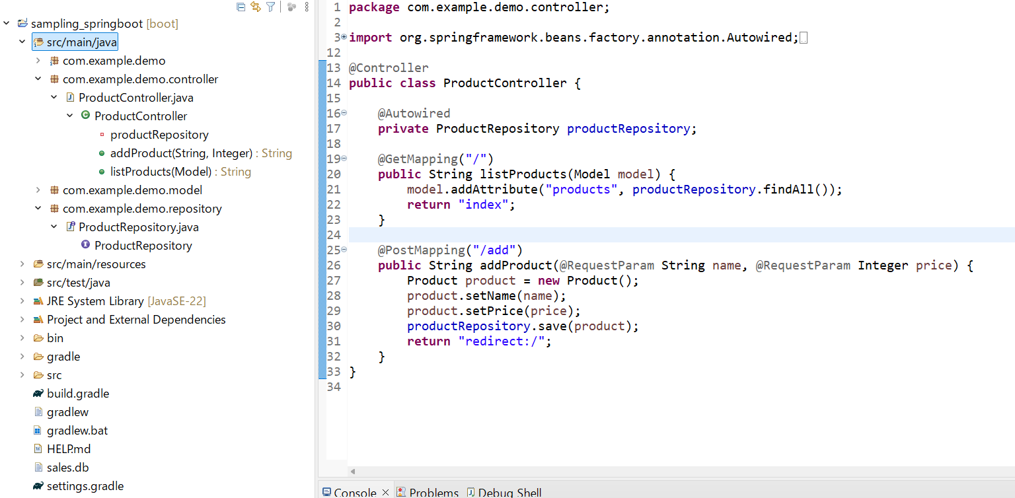
：Package
：Class
・・・Package宣言
・・・Class宣言
 | ▼Package と Class
 |  | ・Package：複数のクラスをまとめる仕組み（グループ化のイメージ）
 |  |  |  | クラスへの名前空間の提供、アクセス制御にも使う |  |  |  |  |  |  |  | ※Eclipse画面で見ると・・・

sampleパッケージ
fruitsパッケージ

Controllerクラス
Appleクラス
・・・fruit.Apple class

Repositoryクラス
Bananaクラス
・・・fruit.Banana class

Modelクラス
Orangeクラス
・・・fruit.Orange class

Otherクラス
Otherクラス
・・・fruit.Other class

WEBアプリケーションサーバー群
 | ▼WEBアプリケーションの仕組み（概要）
 |  | ・物理構成


アプリケーション
サーバー

クライアントPC

Internet Network
WEBサーバー
クライアントPC
データベース
サーバー

 |  | ・論理構成
クライアントPC
アプリケーション
サーバー
データベース
サーバー



Web Application
Framework
WEBブラウザ
DBMS

 |  | ・動作イメージ（Spring Bootアプリケーションの場合）
ここを作っていく
SpringBoot Application

⓪HTTPリクエスト
（GET ”/”）
①Controller A
listProducts()
⑥Product A,B,C
Controller A
View
クライアントPC
⑦index.html
組み込みサーバー
（Tomcat 等）

②Productsの一覧取得
⑤Product A,B,C

”/”ページを見たい
という要求が来たな。
この場合のControllerは・・・
Model

③Select
④Product A,B,C

DB

ProductA:Apple:300円
ProductB:Orange:200円
ProductC:Banana:400円
・・・

 | ▼HTTPリクエストの種類
 |  | ・GET
 |  | 指定したリソースを取得依頼するリクエスト
 |  | 例：https://basket.step.rakuten.co.jp/rms にアクセスしたい ＝ basket.step.rakuten.co.jpというサーバのrmsという場所に格納してあるリソースを見たい

 |  | ・POST
 |  | クライアント→WEBサーバ側にデータを送るリクエストのこと
 |  | 例：フォーム送信等

 | ▼DIとは
 |  | ・オブジェクトの依存関係を外部から注入するデザインパターン（設計パターン）のこと
 |  | ※依存関係とは？
 |  | オブジェクト同士の関係性のこと。あるクラスAを成立させるのに、他のクラスBの情報が必要な場合、「クラスAはクラスBに依存している」と表現される
Class A
Class B
 |  |  |  |  |  | AはBに依存している
 |  |  |  |  |  | =Bクラスが無いと困っちゃう

import java.time.LocalDateTime;
import java.time.format.DateTimeFormatter;
public class MyCalender {
// 現在の日付を表示する
public void printCurrentDate() {
// 現在の日時を取得
LocalDateTime now = LocalDateTime.now();
// フォーマットに従って出力
DateTimeFormatter formatter = DateTimeFormatter.ofPattern("yyyy/MM/dd");
String formattedDate = now.format(formatter);
System.out.println(formattedDate);
}
}
 |  |  |  |  |  |  |  |  |  |  | ・・・

 |  |  |  |  |  |  |  |  |  |  | →依存性が高く、変更への対応やテストがしずらい 等のデメリットがある

 |  | ・依存性注入のイメージ
Class A
Interface B

 |  |  |  |  | 注入 |  |  |  | このテスト用の実際のデータを扱うオブジェクトを、自由に差し替えられる
Class BImpl
インスタンス
Class BImpl
Class BTest

import java.time.LocalDateTime;
import java.time.format.DateTimeFormatter;
public class MyCalender {
private DateProvider provider;
// コンストラクタ
MyCalender(DateProvider provider) {
this.provider = provider;
}
// 現在の日付を表示する
public void printCurrentDate() {
// 現在の日時を取得
LocalDateTime now = provider.getCurrentDate();
// フォーマットに従って出力
DateTimeFormatter formatter = DateTimeFormatter.ofPattern("yyyy/MM/dd");
String formattedDate = now.format(formatter);
System.out.println(formattedDate);
}
}
 |  |  |  |  |  |  |  |  |  |  |  |  | ※テストコード
import java.time.LocalDateTime;
public class Main {
public static void main(String[] args) {
// 現在日時
DateProviderImpl provider = new DateProviderImpl(); // 本物
MyCalender calender = new MyCalender(provider);
calender.printCurrentDate();
// 2025年2月29日
DateProviderTest provider1 = new DateProviderTest(); // テスト用
provider1.dateTime = LocalDateTime.of(2028, 2, 29, 0, 0, 0);
MyCalender calender1 = new MyCalender(provider1);
calender1.printCurrentDate();
// 2025年1月1日
DateProviderTest provider2 = new DateProviderTest(); // テスト用
provider2.dateTime = LocalDateTime.of(2028, 1, 1, 0, 0, 0);
MyCalender calender2 = new MyCalender(provider2);
calender2.printCurrentDate();
// 2025年12月31日
DateProviderTest provider3 = new DateProviderTest(); // テスト用
provider3.dateTime = LocalDateTime.of(2028, 12, 31, 0, 0, 0);
MyCalender calender3 = new MyCalender(provider3);
calender3.printCurrentDate();
}
}

import java.time.LocalDateTime;
public interface DateProvider {
// 現在日付を取得する
public LocalDateTime getCurrentTime();
}

import java.time.LocalDateTime;
public class DateProviderImpl implements DateProvider {
// 現在日時を取得する
public LocalDateTime getCurrentTime() {
return LocalDateTime.now();
}
}
import java.time.LocalDateTime;
public class DateProviderTest implements DateProvider {
public LocalDateTime dateTime;
// 現在日時を取得する（ダミー）
public LocalDateTime getCurrentTime() {
return dateTime;
}
}

 |  |  |  |  |  |  |  |  |  |  |  |  | ※テスト時、コードベタ打ちだと値を変更してパターン検討するために
 |  | ・参考 |  |  |  |  |  |  |  |  |  |  | 変更するたびにコンパイルが必要になる
 |  |  | https://plainprogram.com/dependency-injection/

 |  | ▼SpringフレームワークにおけるDIとは
 |  |  | ・Dependency Injectionの略（もちろん、通常のDIと同じ概念）
 |  |  | ・実装方法：依存する側のクラス内ではなく、外部でインスタンス化したオブジェクトを依存するクラス側に渡す（注入する）

Bean
(XXX)
Bean
(YYY)
Bean
(ZZZ)
 |  |  |  |  |  |  |  |  |  | ・・・注入される側のオブジェクト

DIコンテナ

 |  |  |  |  |  |  |  | ・・・注入するインスタンスを管理してくれる入れ物

 |  |  |  |  |  |  | DIしてくれる（BeanXXXを使いたい とSampleClassで定義すると、DIコンテナが適切なBeanをインスタンス化して注入してくれる）
Class Sample
 |  |  |  |  |  |  |  | ・・・使う側のクラス

<Class>
SimpleJpaRepository
・findAll
・deleteAll
etc...
<<Class>>
SampleController
<<interface>>
JpaRepository
・findAll
・deleteAll
<<interface>>
SampleRepository
・findAll
・deleteAll
Springコンテナ
<<class>>
SampleRepositoryProxy
・SimpleJpaRepository
生成
利用
 |  | ▼org.springframework.data.jpa.repository.JpaRepository インターフェースの使い方
 |  |  | ・前提：エンティティクラスに対して、簡単にDBのCRUD操作を提供してくれるインターフェース
 |  |  | ・JpaRepository<T,ID>という型パラメータを取る
 |  |  | T：対象のエンティティクラス
 |  |  | ID：主キーのデータ型
 |  |  | ・実装クラスはSimpleJpaRepository。こいつが色んなCRUD操作を実装してくれているので
 |  |  | 開発者はこいつを継承したinterfaceを定義するだけで、これらのクラスのメソッドが使える

コード(HTML等含む)
ソースコード勉強

 | ▼@Controllerアノテーション
 |  | ・これを付加されたクラスが、リクエストを処理する「コントローラー」であることを示すアノテーション

 | ▼@GetMappingアノテーション
 |  | ・HTTPのGETリクエストを処理するメソッドであることを示すアノテーション

 | ▼@PostMappingアノテーション
 |  | ・HTTPのPOSTリクエストを処理するメソッドであることを示すアノテーション

 | ▼@Autowiredアノテーション
 |  | ・Springフレームワークに対してインスタンス生成と注入を指示するためのアノテーション

 | ▼@RequestParamアノテーション
 |  | ・フォームから送られてきたリクエストパラメータを受け取る
 |  | ・属性一覧
 |  | ●required：その属性情報が必須か否かを指定する属性値

 | ▼return "redirect:/"（Controllerクラス内のメソッドに記述がある）
 |  | ・”/”というURLにリダイレクトする という指示の記述
 |  | ・return "index"との違いは、処理を実行してから、再度クライアント側からリクエスト依頼をかけさせることができる点
 |  | ・何か値を引き渡したいときは、RedirectAttributesを使う必要があるので注意

 | ▼Model Class
 |  | ・Springフレームワークが用意してくれているクラスで、コントローラー⇒ビュー側へ値を渡したいときに使う
 |  | ・addAtributeメソッド：View側に渡すデータを格納するためのメソッド
 |  | 第一引数：テンプレートから参照する変数名、第二引数：オブジェクト名
 |  | ・例）model.addAtribute("変数名",Object)

 | ▼@Idアノテーション
 |  | ・当該項目が主キーであることを示すアノテーション
 |  | ・フィールドに付与する

 | ▼@GeneratedValue
 |  | ・DB上で一意の値を生成するためのアノテーション
 |  | ・フィールドに付与する
 |  | ・@Idアノテーションと一緒に付加することが多い
 |  | ・引数で戦略（Option）を指定できる
 |  | 例：strategy = GenerationType.IDENTITY
 |  |  | ・自動で値をインクリメントして一意値を生成してくれるオプション
 |  |  | ・一意値の生成に関してはDB側のシステムに依存する

 | ▼org.springframework.data.jpa.repository.JpaRepository インターフェースの使い方
 |  | ・前提：エンティティクラスに対して、簡単にDBのCRUD操作を提供してくれるインターフェース
 |  | ・JpaRepository<T,ID>という型パラメータを取る
 |  | T：対象のエンティティクラス
 |  | ID：主キーのデータ型
 |  | ・実装クラスはSimpleJpaRepository。こいつが色んなCRUD操作を実装してくれているので
 |  | 開発者はこいつを継承したinterfaceを定義するだけで、これらのクラスのメソッドが使える

 | ▼@Configrationとは
 |  | ・Springコンテナに対して、このクラスがアプリケーションの設定クラスであることを知らせるためのアノテーション
 |  | ・SpringBoot起動⇒このアノテーションが付加されたクラスが読み込まれ、設定が適用される

 | ▼＠Beanを付加できる場所
 |  | ・クラス定義部分（public class SampleImplの上部）
 |  | ・メソッドの戻り値部分（戻り値のあるメソッドの上部）

 | ▼authorizeHttpRequestsとは
 |  | ・HttpSecurityクラスのメソッドで、HTTPリクエストごとにアクセスルール（認証が必要かどうか）を定義するメソッド
 |  | ・例：http.authorizeHttpRequests()
 |  | ・HttpSecurityクラスを返すメソッドのため、メソッドチェーンができる
 |  | ・このメソッドを呼び出すと、ExpressionUrlAuthorizationConfigurer というクラスのインスタンスが生成され、許可の詳細な設定ができるようになる
 |  | ・例：http.authorizeHttpRequests(auth -> auth.requestMatchers("/").permitAll().requestMatchers("/protected").authenticated());

 | ▼requestMatchersとは
 |  | ・httpオブジェクトのリクエスト一つ一つに対して、URLパターンごと（”/”、”add”等）に認証要否を定義するメソッド
 |  | ・例：auth.requestMatchers("/", "/index").permitAll() ※"/" と "/index" は誰でもアクセス可能

 | ▼formLoginとは
 |  | ・HttpSecurityクラスのメソッドで、ログインフォームの設定を行うためのメソッド
 |  | ・例：http.formLogin(form -> form.loginPage("/login").permitAll() // 誰でもログインページにはアクセス可能)

 | ▼logoutとは
 |  | ・HttpSecurityクラスのメソッドで、ログアウト機能を実装するためのメソッド
 |  | ・例：http.logout(logout -> logout.permitAll())

 | ▼http.build()とは
 |  | ・このメソッドの前段で実施したhttpメソッドに対するメソッドを適用し、適用した後のhttpオブジェクトをビルドするためのメソッド

 | ▼httpオブジェクトとは
 |  | ・HttpSecurityクラスのインスタンス
 |  | ・セキュリティ設定を追加していくビルダーオブジェクト

 | ▼@Tableとは
 |  | ・Bean定義用クラスで、クラス名称と作成したいテーブル名が異なる場合に使う記述
 |  | ・例：@Table(name = "custom_post_table")

 | ▼securityFilterChainメソッド内のformLoginで指定したページの認証要否
 |  | ・前段のauthorizeHttpRequestsメソッドで「認証必要」という扱いになっていても、formloginメソッドで指定したリソースだけは例外として認証不要としてくれる！！

 | ▼trim()
 |  | ・文字列から先頭と最後の空白を取り除いて文字列のコピーを返すメソッド
 |  | ・文字列.trim()

HTML、CSS
 | ▼th:action
 |  | ・Thymeleafの属性の一つ
 |  | ・HTMLでformタグのaction属性を動的に指定するために使用する
 |  | ※通常のaction属性は、静的な値しか指定できないが、Thymeleafを使うと、動的にURLを生成可能
 |  | ・使い方：<form th:action="@{/login}" method = "post">
 |  | ⇒@{/login}の意味：ThymeleafのURL表現。
 |  | ※/login：フォーム送信先のエンドポイント。アプリケーションのルートを基準とした相対パスで指定
 |  | ※@{}：Thmeleafが動的にURLを解決するために使う記述。SpringBootのコンテキストパスが/myappの場合、
 |  | 自動でmyapp/loginに解決される
 |  | ⇒上記の場合、サーバーサイドでThmeleafがURLを解決し、<form action="/login" method="post">という記述に変換される

 | ▼アプリケーションのルートパスとは
 |  | ・Webアプリケーション全体の基準となるパスのこと
 |  | ・通常は、SpringBootアプリケーションが実行されるホスト名とポート番号に続く最上位のパスを示す
 |  | ・例：ローカルホスト、ポート番号8080の場合、http://localhost:8080/がルートパス

 | ▼SpringBootのコンテキストパスとは
 |  | ・Context Path
 |  | ・アプリケーションの全リクエストにおいてルートとなるURLパスのプレフィックスを定義するもの
 |  | ・デフォルト値：コンテキストパスは空（””） ⇒ http://localhost:8080/
 |  | ・設定は、application.propertiesで設定する。
 |  | ※設定例：server.servlet.context-path=/myapp

 | ▼formタグ
 |  | ・Webサイトの読者に任意の内容を入力、送信するために使用する要素
 |  | ・この要素内にInputやselect、textareaタグを配置する。

 | ▼inputタグ
 |  | ・ユーザーから入力を受け取るための要素
 |  | ・type属性の指定により、様々な種類の入力を受け付けれる
 |  | ・required属性：フォーム送信に値入力を必須とするための属性（必須項目化できる）

 | ▼テーブルを作成するための要素 |  |  | https://programmingnote.jp/archives/522
 |  | ▽tr
 |  | ・Table Rowの略で、表の行を作成するための要素

 |  | ▽th
 |  | ・Table Headerの略で、表の見出し（カラム名）を作成するための要素

 |  | ▽td
 |  | ・Table Dataの略で、テーブルの中のデータを表す要素
<table>
<tr>
<th>ID</th>
<th>商品名</th>
<th>金額</th>
</tr>
<tr th:each="product : ${products}">
<td th:text="${product.id}"></td>
<td th:text="${product.name}"></td>
<td th:text="${product.price}"></td>
</tr>
</table>
 |  | →Thymeleafとの組み合わせで右のように書ける

 |  |  |  |  |  | ※このtd要素の中のth属性は、Table Headerではなく、Thymeleafの属性のため混同しないように注意

 | ▼Thymeleafにおける「$」の意味
 |  | ・${}は変数式 と呼ばれ、Javaの変数にアクセスすることができる

 | ▼th:ifとは |  |  |  | https://itsakura.com/thymeleaf-if-loop
 |  | ・Thymeleafで使用する条件分岐して処理を実行できるHTML要素に付ける属性
 |  | ・elseやelseifは存在しない。条件がTRUEの時のみ処理を実行する
 |  | ・&&も条件に指定可能
 |  | 例：<th:block th:if="${a==2 && b==3}">
 |  | ・「Controller側から渡されるModelオブジェクトに値が入っていれば以下の処理を実行」みたいなこともできる
 |  | 例：<div th:if="${error}" style="color: red;">

